Studium Projektleitung
 |  |  | FALSE
zur Übersicht | Vorheriges Dokument | Nächstes Dokument

 | Bitte fügen Sie den geforderten Nachweis wie in den Screenshots dargestellt ein. Sollte das Einfügen auf diesem Weg nicht möglich sein oder möchten Sie weitere Nachweise einreichen, laden Sie diese bitte wie gewohnt im Rahmen der Angebotsabgabe auf Ihrer Vergabeplattform hoch.

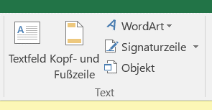

Bitte den Nachweis eines abgeschlossenen Studiums der Architektur oder des Ingenieurwesens einfügen

